Mixed Ergebnisse
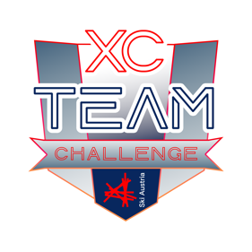 |  | ERGEBNISSE 2026 XC TEAM CHALLENGE Kategorie Mixed Teams
RANG | Teamname (Vereinsname) | Nachname | Vorname | PUNKTE
1. | The invincible 3 | Zlöbl | Leonie | 499
 |  | Reicht | Valerie
 |  | Lehrbaumer-Allmer | Felix
2. | Die Beweglichsten | Klieber | Anna | 475
 |  | Schneiderbanger | Klara
 |  | Nocker | Lea-Marie
3. | De Steirer | Hübl | Mia | 441
 |  | Feiel | Simone
 |  | Erlbacher | Emma
4. | XCS-Girls | Staals | Mia | 436
 |  | Marzano | Livia
 |  | Koiser | Nina
5. | Das A-Team | Weilguni | Anna | 420
 |  | Radler | Alisa
 |  | Schmidinger | Annika
6. | Crazy Avocados | Hartl | Ella | 414
 |  | Stadlbauer | Mia
 |  | Stolz | Jonas
7. | L.I.A. | Schneider | Isabella | 364
 |  | Frischauf | Leonie
 |  | Steger | Anja
AUSSER KONKURRENZ
 | Böll-Böll-Kernöl | Mirja | Wasserfaller | 565
 |  | Kristina-Sophie | Reiter
 |  | Suntiner | Philip
 | Zitroni | Falkner | Felix | 565
 |  | Feiel | Elias
 |  | van der Leest | Nils
 | de Nuracher | Foidl | Florian | 497
 |  | Foidl | Samuel
 |  | Hörl | Paul
 | Die Ferraris | Radler | Michail | 467
 |  | Bründl | Maximilian
 | SU Eidenberg | Savic | Anthony

